상품제안서
고급파스텔디오네연필 | 상품코드: F00200

 |  |  |  |  |  |  | 02-412-0044 | www.easy1.co.kr
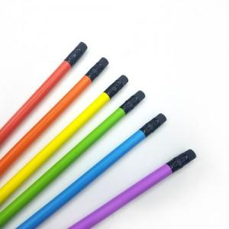

【상세/제작정보】 | * 기본수량 이하 인쇄시에는 별도 인쇄비가 추가됩니다 * 한번에 양면 인쇄 가능합니다.(340도 인쇄 가능) * 배송관련 / 별도(박스당 3000원) 1박스 2000개

【인쇄/포장옵션】 | 실크 / 포장불가능

【공급단가】 | 수량 | 1,000~ | 5,000~ | 10,000~ | 30,000~ | 50,000~
*VAT별도 | 단가 | 110원 | 100원 | 90원 | 80원 | 70원

【상품 URL】 | https://dev.easy1.co.kr:443/src/goods_detail.php?gdno=200

